Sheet1
2 | 1.9 | 1
2 | 2.5 | 1
3 | 3.4 | 1
8 | 7.5 | 2
7 | 8 | 2
6 | 8.2 | 2
6.5 | 6.7 | 2
2 | 2.6 | 1

iris
5.1 | 3.5 | 1.4 | 0.2 | Iris-setosa |  | UCI中的Iris(鸢尾属植物)数据集。Iris数据包含150条样本记录，分剐取自三种不同的鸢尾属植物setosa、versic010r和virginica的花朵样本，每一 类各50条记录，其中每条记录有4个属性：萼片长度(sepal length)、萼片宽度sepalwidth)、花瓣长度(petal length)和花瓣宽度(petal width)。
4.9 | 3 | 1.4 | 0.2 | Iris-setosa
4.7 | 3.2 | 1.3 | 0.2 | Iris-setosa
4.6 | 3.1 | 1.5 | 0.2 | Iris-setosa
5 | 3.6 | 1.4 | 0.2 | Iris-setosa
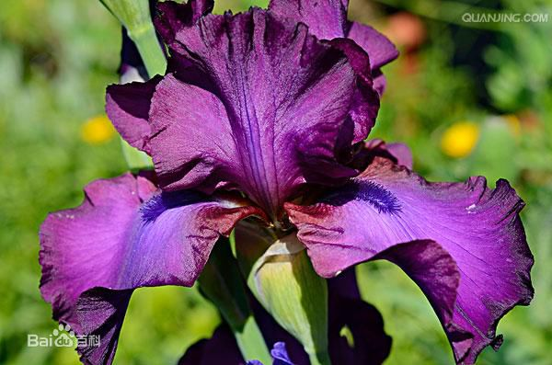
5.4 | 3.9 | 1.7 | 0.4 | Iris-setosa
4.6 | 3.4 | 1.4 | 0.3 | Iris-setosa | 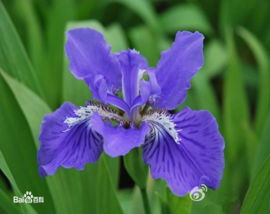 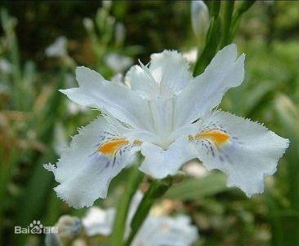
5 | 3.4 | 1.5 | 0.2 | Iris-setosa
4.4 | 2.9 | 1.4 | 0.2 | Iris-setosa
4.9 | 3.1 | 1.5 | 0.1 | Iris-setosa
5.4 | 3.7 | 1.5 | 0.2 | Iris-setosa
4.8 | 3.4 | 1.6 | 0.2 | Iris-setosa
4.8 | 3 | 1.4 | 0.1 | Iris-setosa
4.3 | 3 | 1.1 | 0.1 | Iris-setosa |  | Iris-setosa Iris-versicolor Iris-virginica
5.8 | 4 | 1.2 | 0.2 | Iris-setosa
5.7 | 4.4 | 1.5 | 0.4 | Iris-setosa
5.4 | 3.9 | 1.3 | 0.4 | Iris-setosa
5.1 | 3.5 | 1.4 | 0.3 | Iris-setosa
5.7 | 3.8 | 1.7 | 0.3 | Iris-setosa
5.1 | 3.8 | 1.5 | 0.3 | Iris-setosa
5.4 | 3.4 | 1.7 | 0.2 | Iris-setosa
5.1 | 3.7 | 1.5 | 0.4 | Iris-setosa
4.6 | 3.6 | 1 | 0.2 | Iris-setosa
5.1 | 3.3 | 1.7 | 0.5 | Iris-setosa
4.8 | 3.4 | 1.9 | 0.2 | Iris-setosa
5 | 3 | 1.6 | 0.2 | Iris-setosa
5 | 3.4 | 1.6 | 0.4 | Iris-setosa
5.2 | 3.5 | 1.5 | 0.2 | Iris-setosa
5.2 | 3.4 | 1.4 | 0.2 | Iris-setosa
4.7 | 3.2 | 1.6 | 0.2 | Iris-setosa
4.8 | 3.1 | 1.6 | 0.2 | Iris-setosa
5.4 | 3.4 | 1.5 | 0.4 | Iris-setosa
5.2 | 4.1 | 1.5 | 0.1 | Iris-setosa
5.5 | 4.2 | 1.4 | 0.2 | Iris-setosa
4.9 | 3.1 | 1.5 | 0.1 | Iris-setosa
5 | 3.2 | 1.2 | 0.2 | Iris-setosa
5.5 | 3.5 | 1.3 | 0.2 | Iris-setosa
4.9 | 3.1 | 1.5 | 0.1 | Iris-setosa
4.4 | 3 | 1.3 | 0.2 | Iris-setosa
5.1 | 3.4 | 1.5 | 0.2 | Iris-setosa
5 | 3.5 | 1.3 | 0.3 | Iris-setosa
4.5 | 2.3 | 1.3 | 0.3 | Iris-setosa
4.4 | 3.2 | 1.3 | 0.2 | Iris-setosa
5 | 3.5 | 1.6 | 0.6 | Iris-setosa
5.1 | 3.8 | 1.9 | 0.4 | Iris-setosa
4.8 | 3 | 1.4 | 0.3 | Iris-setosa
5.1 | 3.8 | 1.6 | 0.2 | Iris-setosa
4.6 | 3.2 | 1.4 | 0.2 | Iris-setosa
5.3 | 3.7 | 1.5 | 0.2 | Iris-setosa
5 | 3.3 | 1.4 | 0.2 | Iris-setosa
7 | 3.2 | 4.7 | 1.4 | Iris-versicolor
6.4 | 3.2 | 4.5 | 1.5 | Iris-versicolor
6.9 | 3.1 | 4.9 | 1.5 | Iris-versicolor
5.5 | 2.3 | 4 | 1.3 | Iris-versicolor
6.5 | 2.8 | 4.6 | 1.5 | Iris-versicolor
5.7 | 2.8 | 4.5 | 1.3 | Iris-versicolor
6.3 | 3.3 | 4.7 | 1.6 | Iris-versicolor
4.9 | 2.4 | 3.3 | 1 | Iris-versicolor
6.6 | 2.9 | 4.6 | 1.3 | Iris-versicolor
5.2 | 2.7 | 3.9 | 1.4 | Iris-versicolor
5 | 2 | 3.5 | 1 | Iris-versicolor
5.9 | 3 | 4.2 | 1.5 | Iris-versicolor
6 | 2.2 | 4 | 1 | Iris-versicolor
6.1 | 2.9 | 4.7 | 1.4 | Iris-versicolor
5.6 | 2.9 | 3.6 | 1.3 | Iris-versicolor
6.7 | 3.1 | 4.4 | 1.4 | Iris-versicolor
5.6 | 3 | 4.5 | 1.5 | Iris-versicolor
5.8 | 2.7 | 4.1 | 1 | Iris-versicolor
6.2 | 2.2 | 4.5 | 1.5 | Iris-versicolor
5.6 | 2.5 | 3.9 | 1.1 | Iris-versicolor
5.9 | 3.2 | 4.8 | 1.8 | Iris-versicolor
6.1 | 2.8 | 4 | 1.3 | Iris-versicolor
6.3 | 2.5 | 4.9 | 1.5 | Iris-versicolor
6.1 | 2.8 | 4.7 | 1.2 | Iris-versicolor
6.4 | 2.9 | 4.3 | 1.3 | Iris-versicolor
6.6 | 3 | 4.4 | 1.4 | Iris-versicolor
6.8 | 2.8 | 4.8 | 1.4 | Iris-versicolor
6.7 | 3 | 5 | 1.7 | Iris-versicolor
6 | 2.9 | 4.5 | 1.5 | Iris-versicolor
5.7 | 2.6 | 3.5 | 1 | Iris-versicolor
5.5 | 2.4 | 3.8 | 1.1 | Iris-versicolor
5.5 | 2.4 | 3.7 | 1 | Iris-versicolor
5.8 | 2.7 | 3.9 | 1.2 | Iris-versicolor
6 | 2.7 | 5.1 | 1.6 | Iris-versicolor
5.4 | 3 | 4.5 | 1.5 | Iris-versicolor
6 | 3.4 | 4.5 | 1.6 | Iris-versicolor
6.7 | 3.1 | 4.7 | 1.5 | Iris-versicolor
6.3 | 2.3 | 4.4 | 1.3 | Iris-versicolor
5.6 | 3 | 4.1 | 1.3 | Iris-versicolor
5.5 | 2.5 | 4 | 1.3 | Iris-versicolor
5.5 | 2.6 | 4.4 | 1.2 | Iris-versicolor
6.1 | 3 | 4.6 | 1.4 | Iris-versicolor
5.8 | 2.6 | 4 | 1.2 | Iris-versicolor
5 | 2.3 | 3.3 | 1 | Iris-versicolor
5.6 | 2.7 | 4.2 | 1.3 | Iris-versicolor
5.7 | 3 | 4.2 | 1.2 | Iris-versicolor
5.7 | 2.9 | 4.2 | 1.3 | Iris-versicolor
6.2 | 2.9 | 4.3 | 1.3 | Iris-versicolor
5.1 | 2.5 | 3 | 1.1 | Iris-versicolor
5.7 | 2.8 | 4.1 | 1.3 | Iris-versicolor
6.3 | 3.3 | 6 | 2.5 | Iris-virginica
5.8 | 2.7 | 5.1 | 1.9 | Iris-virginica
7.1 | 3 | 5.9 | 2.1 | Iris-virginica
6.3 | 2.9 | 5.6 | 1.8 | Iris-virginica
6.5 | 3 | 5.8 | 2.2 | Iris-virginica
7.6 | 3 | 6.6 | 2.1 | Iris-virginica
4.9 | 2.5 | 4.5 | 1.7 | Iris-virginica
7.3 | 2.9 | 6.3 | 1.8 | Iris-virginica
6.7 | 2.5 | 5.8 | 1.8 | Iris-virginica
7.2 | 3.6 | 6.1 | 2.5 | Iris-virginica
6.5 | 3.2 | 5.1 | 2 | Iris-virginica
6.4 | 2.7 | 5.3 | 1.9 | Iris-virginica
6.8 | 3 | 5.5 | 2.1 | Iris-virginica
5.7 | 2.5 | 5 | 2 | Iris-virginica
5.8 | 2.8 | 5.1 | 2.4 | Iris-virginica
6.4 | 3.2 | 5.3 | 2.3 | Iris-virginica
6.5 | 3 | 5.5 | 1.8 | Iris-virginica
7.7 | 3.8 | 6.7 | 2.2 | Iris-virginica
7.7 | 2.6 | 6.9 | 2.3 | Iris-virginica
6 | 2.2 | 5 | 1.5 | Iris-virginica
6.9 | 3.2 | 5.7 | 2.3 | Iris-virginica
5.6 | 2.8 | 4.9 | 2 | Iris-virginica
7.7 | 2.8 | 6.7 | 2 | Iris-virginica
6.3 | 2.7 | 4.9 | 1.8 | Iris-virginica
6.7 | 3.3 | 5.7 | 2.1 | Iris-virginica
7.2 | 3.2 | 6 | 1.8 | Iris-virginica
6.2 | 2.8 | 4.8 | 1.8 | Iris-virginica
6.1 | 3 | 4.9 | 1.8 | Iris-virginica
6.4 | 2.8 | 5.6 | 2.1 | Iris-virginica
7.2 | 3 | 5.8 | 1.6 | Iris-virginica
7.4 | 2.8 | 6.1 | 1.9 | Iris-virginica
7.9 | 3.8 | 6.4 | 2 | Iris-virginica
6.4 | 2.8 | 5.6 | 2.2 | Iris-virginica
6.3 | 2.8 | 5.1 | 1.5 | Iris-virginica
6.1 | 2.6 | 5.6 | 1.4 | Iris-virginica
7.7 | 3 | 6.1 | 2.3 | Iris-virginica
6.3 | 3.4 | 5.6 | 2.4 | Iris-virginica
6.4 | 3.1 | 5.5 | 1.8 | Iris-virginica
6 | 3 | 4.8 | 1.8 | Iris-virginica
6.9 | 3.1 | 5.4 | 2.1 | Iris-virginica
6.7 | 3.1 | 5.6 | 2.4 | Iris-virginica
6.9 | 3.1 | 5.1 | 2.3 | Iris-virginica
5.8 | 2.7 | 5.1 | 1.9 | Iris-virginica
6.8 | 3.2 | 5.9 | 2.3 | Iris-virginica
6.7 | 3.3 | 5.7 | 2.5 | Iris-virginica
6.7 | 3 | 5.2 | 2.3 | Iris-virginica
6.3 | 2.5 | 5 | 1.9 | Iris-virginica
6.5 | 3 | 5.2 | 2 | Iris-virginica
6.2 | 3.4 | 5.4 | 2.3 | Iris-virginica
5.9 | 3 | 5.1 | 1.8 | Iris-virginica

